表2-6
表2-6 顾客性别及购买的饮料类型 |  |  |  |  |  | 表2-7 不同类型饮料和顾客性别的频数分布
顾客性别 | 饮料类型 | 顾客性别 | 饮料类型 | 顾客性别 | 饮料类型 | 计数项:饮料类型 | 顾客性别
女 | 碳酸饮料 | 女 | 碳酸饮料 | 女 | 其他 | 饮料类型 | 男 | 女 | 总计
男 | 绿茶 | 男 | 绿茶 | 女 | 碳酸饮料 | 果汁 | 1 | 5 | 6
男 | 矿泉水 | 男 | 其他 | 女 | 其他 | 矿泉水 | 6 | 4 | 10
女 | 矿泉水 | 女 | 碳酸饮料 | 女 | 果汁 | 绿茶 | 7 | 4 | 11
男 | 碳酸饮料 | 男 | 绿茶 | 男 | 绿茶 | 其他 | 2 | 6 | 8
男 | 矿泉水 | 男 | 绿茶 | 女 | 果汁 | 碳酸饮料 | 6 | 9 | 15
女 | 碳酸饮料 | 女 | 碳酸饮料 | 女 | 碳酸饮料 | 总计 | 22 | 28 | 50
女 | 绿茶 | 男 | 碳酸饮料 | 女 | 果汁
男 | 果汁 | 女 | 绿茶 | 男 | 矿泉水
男 | 碳酸饮料 | 男 | 矿泉水 | 女 | 碳酸饮料
女 | 矿泉水 | 女 | 绿茶 | 女 | 绿茶
女 | 其他 | 女 | 碳酸饮料 | 女 | 其他
男 | 碳酸饮料 | 女 | 矿泉水 | 女 | 果汁
男 | 绿茶 | 男 | 其他 | 男 | 绿茶
男 | 碳酸饮料 | 男 | 碳酸饮料 | 女 | 其他
男 | 矿泉水 | 男 | 矿泉水

饮料类型
果汁 | 6
矿泉水 | 10
绿茶 | 11
其他 | 8
碳酸饮料 | 15
顾客性别
男 | 22
女 | 28

 |  |  | 图2-10 饮料类型和顾客性别的条形图

碳酸饮料 | 15 | 30%
绿茶 | 11 | 52%
矿泉水 | 10 | 72%
其他 | 8 | 88%
果汁 | 6 | 100%
顾客性别
 | 男 | 女
果汁 | 1 | 5
矿泉水 | 6 | 4
绿茶 | 7 | 4
其他 | 2 | 6
碳酸饮料 | 6 | 9

 | 图2-12 不同饮料类型的帕累托图 |  |  |  |  |  | 图2-11 饮料类型和顾客性别的复式条形图

碳酸饮料 | 30%
绿茶 | 22%
矿泉水 | 20%
其他 | 16%
果汁 | 12%

 |  |  | 图2-13 不同类型饮料构成的饼图

表2-9
表2-8 甲城市家庭对住房状况评价的频数分布 |  |  |  |  |  |  | 表2-9 乙城市家庭对住房状况评价的频数分布
回答类别 | 甲城市 |  |  |  |  |  | 回答类别 | 甲城市
 | 户数（户） | 百分比（%） | 向上累积 |  | 向下累积 |  |  | 户数（户） | 百分比（%） | 向上累积 |  | 向下累积
 |  |  | 户数(户） | 百分比(%) | 户数（户） | 百分比（%） |  |  |  | 户数（户） | 百分比（%） | 户数（户） | 百分比（%）

非常不满意 | 24 | 8 | 24 | 8 | 300 | 100 | 非常不满意 | 21 | 7.0 | 21 | 7.0 | 300 | 100.0
不满意 | 108 | 36 | 132 | 44 | 276 | 92 | 不满意 | 99 | 33.0 | 120 | 40.0 | 279 | 93.0
一般 | 93 | 31 | 225 | 75 | 168 | 56 | 一般 | 78 | 26.0 | 198 | 66.0 | 180 | 60.0
满意 | 45 | 15 | 270 | 90 | 75 | 25 | 满意 | 64 | 21.3 | 262 | 87.3 | 102 | 34.0
非常满意 | 30 | 10 | 300 | 100 | 30 | 10 | 非常满意 | 38 | 12.7 | 300 | 100.0 | 38 | 12.7
总计 | 300 | 100 | — | — | — | — | 总计 | 300 | 100 | — | — | — | —
非常不满意 | 300
不满意 | 279
一般 | 180
满意 | 102
非常满意 | 38
非常不满意 | 24
不满意 | 132
一般 | 225
满意 | 270
非常满意 | 300
满意 | 15% | 21%
非常满意 | 10% | 13%
不满意 | 36% | 33%
非常不满意 | 8% | 7%
一般 | 31% | 26%

 |  |  |  |  |  |  |  |  |  | 图2-15 甲、乙两城市家庭对住房状况的评价
 |  | （a)向下累积 |  |  |  |  | （b)向下累积

表2-12
表2-12 某电脑公司销售量的频数分布 |  |  | 表2-13 某电脑公司销售量的频数分布 |  |  | 表2-14 某电脑公司销售量的频数分布
按销售量分组（台） | 频数（天） | 频率（%） | 按销售量分组（台） | 频数（天） | 频率（%） | 按销售量分组（台） | 频数（天） | 频率（%）
140~150 | 4 | 3.33 | 140~149 | 4 | 3.33 | 150以下 | 4 | 3.33
150~160 | 9 | 7.5 | 150~159 | 9 | 7.5 | 150~159 | 9 | 7.5
160~170 | 16 | 13.33 | 160~169 | 16 | 13.33 | 160~169 | 16 | 13.33
170~180 | 27 | 22.5 | 170~179 | 27 | 22.5 | 170~179 | 27 | 22.5
180~190 | 20 | 16.67 | 180~189 | 20 | 16.67 | 180~189 | 20 | 16.67
190~200 | 17 | 14.17 | 190~199 | 17 | 14.17 | 190~199 | 17 | 14.17
200~210 | 10 | 8.33 | 200~209 | 10 | 8.33 | 200~209 | 10 | 8.33
210~220 | 8 | 6.67 | 210~219 | 8 | 6.67 | 210~219 | 8 | 6.67
220~230 | 4 | 3.33 | 220~229 | 4 | 3.33 | 220~229 | 4 | 3.33
230~240 | 5 | 4.17 | 230~239 | 5 | 4.17 | 230以上 | 5 | 4.17
合计 | 120 | 100 | 合计 | 120 | 100 | 合计 | 120 | 100
140~150 | 4
150~160 | 9
160~170 | 16
170~180 | 27
180~190 | 20
190~200 | 17
200~210 | 10
210~220 | 8
220~230 | 4
230~240 | 5

图2-16 某公司电脑销售量分布的直方图

表2-17
表2-17 1990-2010年城乡居民家庭人均可支配收 单位：元
年份 | 城镇居民 | 农村居民
1990 | 1510.2 | 686.3
1991 | 1700.6 | 708.6
1992 | 2026.6 | 784.0
1993 | 2577.4 | 921.6
1994 | 3496.2 | 1221.0
1995 | 4283.0 | 1577.7
1996 | 4838.9 | 1926.1
1997 | 5160.3 | 2090.1
1998 | 5425.1 | 2162.0
1999 | 5854.0 | 2210.3
2000 | 6280.0 | 2253.4
2001 | 6859.6 | 2366.4
2002 | 7702.8 | 2475.6
2003 | 8472.2 | 2622.2
2004 | 9421.6 | 2936.4
2005 | 10493.0 | 3254.9
2006 | 11759.5 | 3587.0
2007 | 13785.8 | 4140.4
2008 | 15780.8 | 4760.6
2009 | 17174.7 | 5153.2 | 图2-24 城乡居民家庭人均可支配收入
2010 | 19109.4 | 5919.0

表2-18
气泡大小表示产量
表2-18 小麦产量与降雨量和温度的数据
温度 | 降雨量（mm) | 产量(kg/hm)
6 | 25 | 2250
8 | 40 | 3450
10 | 58 | 4500
13 | 68 | 5750
14 | 110 | 5800
16 | 98 | 7500
21 | 120 | 8250

25 | 2250 | 2250
40 |  | 3450
58 |  | 4500
68 |  | 5750
110 |  | 5800
98 |  | 7500
120 |  | 8250

 |  |  | 图2-27 小麦产量与降雨量和温度的三维散点图

表2-15 小麦产量与降雨量的散点图

表2-19
 | 低收入家庭 | 中等收入家庭 | 高收入家庭
食品 | 3246.83 | 4773.83 | 6756.00
衣着 | 804.73 | 1408.10 | 2226.70
居住 | 775.10 | 1260.28 | 1999.99
家庭设备用品及服务 | 427.16 | 833.59 | 1500.24
医疗保险 | 478.30 | 864.67 | 1313.60
交通和通信 | 669.08 | 1620.62 | 3630.63
教育文化娱乐服务 | 746.67 | 1421.25 | 2739.70
其他商品和服务 | 212.45 | 427.09 | 833.53
支出项目 | 低收入家庭 | 中等收入家庭 | 高收入家庭
食品 | 3246.83 | 4773.83 | 6756.00
衣着 | 804.73 | 1408.10 | 2226.70
居住 | 775.10 | 1260.28 | 1999.99
家庭设备用品及服务 | 427.16 | 833.59 | 1500.24
医疗保险 | 478.30 | 864.67 | 1313.60
交通和通信 | 669.08 | 1620.62 | 3630.63
教育文化娱乐服务 | 746.67 | 1421.25 | 2739.70
其他商品和服务 | 212.45 | 427.09 | 833.53

 |  |  |  | 图2-28 2010年按收入等级分城镇居民家庭平均每人全年消费性支出的雷达图

Sheet2
列1 | 列2 | 列3 | 列4 | 列5 | 列6 | 列7 | 列8 | 列9 | 列10
表2-10 某电脑公司2009年前4个月的销售量 单位：台
234 | 159 | 187 | 155 | 172 | 183 | 182 | 177 | 163 | 158
143 | 198 | 141 | 167 | 194 | 225 | 177 | 189 | 196 | 203
187 | 160 | 214 | 168 | 173 | 178 | 184 | 209 | 176 | 188
161 | 152 | 149 | 211 | 196 | 234 | 185 | 189 | 196 | 206
150 | 161 | 178 | 168 | 174 | 153 | 186 | 190 | 160 | 171
228 | 162 | 223 | 170 | 165 | 179 | 186 | 175 | 197 | 208
153 | 163 | 218 | 180 | 175 | 144 | 178 | 191 | 197 | 192
166 | 196 | 179 | 171 | 233 | 179 | 187 | 173 | 174 | 210
154 | 164 | 215 | 233 | 175 | 188 | 237 | 194 | 198 | 168
174 | 226 | 180 | 172 | 190 | 172 | 187 | 189 | 200 | 211
156 | 165 | 175 | 210 | 207 | 181 | 205 | 195 | 201 | 172
203 | 165 | 196 | 172 | 176 | 182 | 188 | 195 | 202 | 213

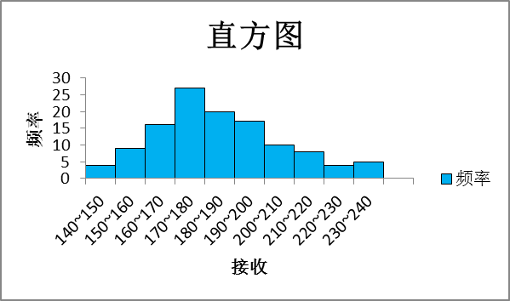
 | min: | 141
 | max: | 237 |  |  |  | 接收 | 频率
140~150 |  | 149 |  |  |  | 149 | 4
150~160 |  | 159 |  |  |  | 159 | 9
160~170 |  | 169 |  |  |  | 169 | 16
170~180 |  | 179 |  |  |  | 179 | 27
180~190 |  | 189 |  |  |  | 189 | 20
190~200 |  | 199 |  |  |  | 199 | 17
200~210 |  | 209 |  |  |  | 209 | 10
210~220 |  | 219 |  |  |  | 219 | 8
220~230 |  | 229 |  |  |  | 229 | 4
230~240 |  | 239 |  |  |  | 239 | 5

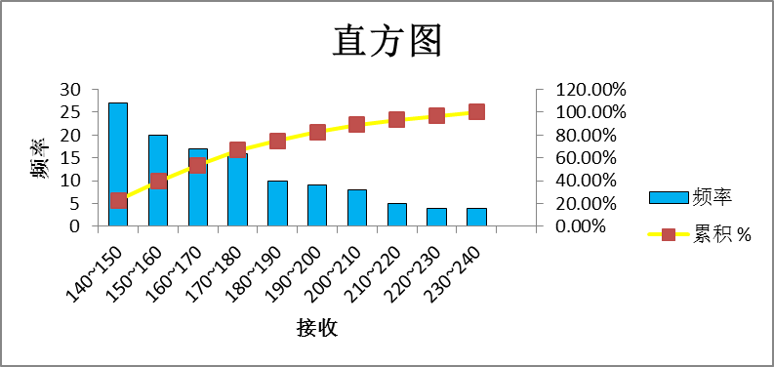
 |  |  | 接收 | 频率 | 累积 % | 接收2 | 频率3 | 累积 %4
 |  |  | 149 | 4 | 3.33% | 179 | 27 | 22.50%
 |  |  | 159 | 9 | 10.83% | 189 | 20 | 39.17%
 |  |  | 169 | 16 | 24.17% | 199 | 17 | 53.33%
 |  |  | 179 | 27 | 46.67% | 169 | 16 | 66.67%
 |  |  | 189 | 20 | 63.33% | 209 | 10 | 75.00%
 |  |  | 199 | 17 | 77.50% | 159 | 9 | 82.50%
 |  |  | 209 | 10 | 85.83% | 219 | 8 | 89.17%
 |  |  | 219 | 8 | 92.50% | 239 | 5 | 93.33%
 |  |  | 229 | 4 | 95.83% | 149 | 4 | 96.67%
 |  |  | 239 | 5 | 100.00% | 229 | 4 | 100.00%

